#11
解析の詳細は https://docs.cxj-collab.com/docs/collab_lgw_webex_rtp_block_analysis.html
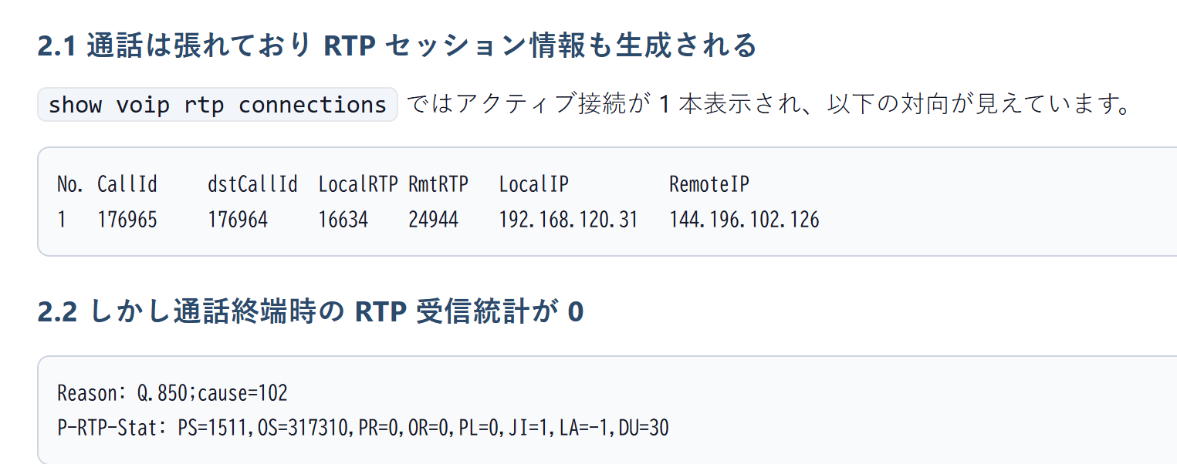

ただし、上記ではローカルIPアドレスが「192.168.120.31」となっていて、ASRでNATされているはずなので
NAT outsideのアドレスでInfoSecに申請が必要とおもわれる

#19
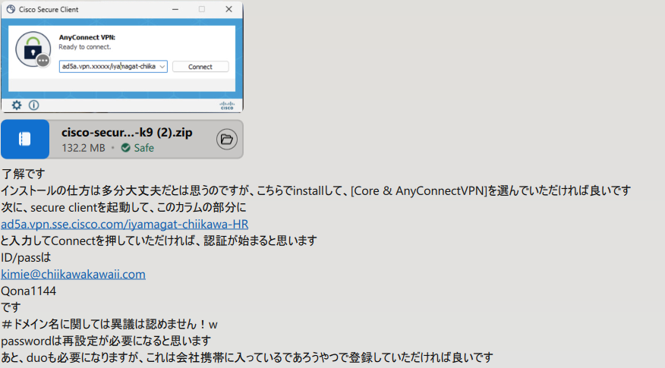

#26
・Access / Session はシスコでどのライセンスに当たるのか。
→お客様に確認する必要あり

・SMEに関しては Right to Use(RTU)としてライセンスなしでも使用可能か。
→Cisco Unified Communications Manager Session Management Edition (SME) のライセンスは機器の操作などによって機能を有効化する RTU(Right To Use) であり、基本的にはライセンスは不要です。
https://community.cisco.com/t5/tkb-%E3%82%B3%E3%83%A9%E3%83%9C%E3%83%AC%E3%83%BC%E3%82%B7%E3%83%A7%E3%83%B3-%E3%83%89%E3%82%AD%E3%83%A5%E3%83%A1%E3%83%B3%E3%83%88/sme-%E3%81%AE%E3%83%A9%E3%82%A4%E3%82%BB%E3%83%B3%E3%82%B9%E3%81%AB%E3%81%A4%E3%81%84%E3%81%A6/ta-p/3297544

※SME v15ではRTUを使用することはできません。
しかし、インストール直後から90日間ライセンス購入不要で、90日後に新規ユーザー/デバイス追加不可となります。
なのでCSSM登録は評価期間中に必要です。
BUに確認したところ、SMEのセッションライセンスも評価期間中は購入の必要はありません。
https://www.cisco.com/c/en/us/td/docs/voice_ip_comm/cucm/admin/15/systemConfig/cucm_b_system-configuration-guide-15/cucm_b_system-configuration-guide-14_chapter_01.html

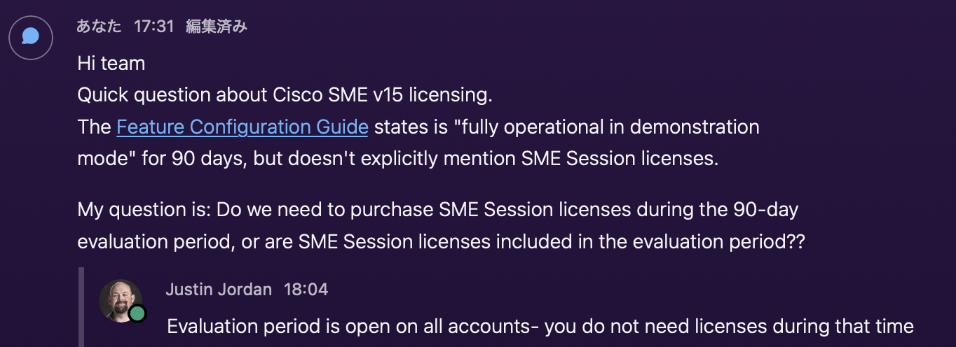

・DNA advantage はどこからライセンスの払い出しを行うか。
Demo License Portal
product：Catalyst 8000 Series Edge Routers
Product SKU：DSTAK-T1-A
https://www.cisco.com/c/en/us/td/docs/routers/cloud_edge/configure-licenses-throughput-catalyst-8000-platforms.html
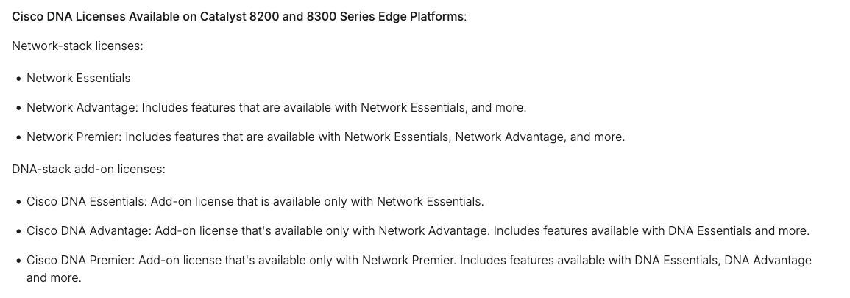

・Virtual Account の作成方法(追記)
→手順は下記の通り
https://www.cisco.com/c/en/us/support/docs/licensing/common-licensing-issues/how-to/smart-account-administration/lic224154-how-can-i-create-virtual-accounts-under.html
https://community.cisco.com/t5/tkb-%E3%83%A9%E3%82%A4%E3%82%BB%E3%83%B3%E3%82%B9-%E3%83%89%E3%82%AD%E3%83%A5%E3%83%A1%E3%83%B3%E3%83%88/%E3%83%90%E3%83%BC%E3%83%81%E3%83%A3%E3%83%AB%E3%82%A2%E3%82%AB%E3%82%A6%E3%83%B3%E3%83%88%E3%81%AE%E4%BD%9C%E6%88%90%E6%89%8B%E9%A0%86/ta-p/4872916

・CUBEで必要なライセンス
Demo License Portal
product：CUBE, CME, SRST & CUE
Product SKU：CUBE14-T-STD

#30
・PCのWebex Appからwebexへのサインインする際（初回サービスアクセス時）
1、Webexアプリ起動後メールアドレスを入力し、サインインをする。
2、メールアドレスはWebex Identity Serviceに送信され、メールドメインから組織を特定し、認証方式の判定します。
 | SSO未使用の場合
 | - パスワードの入力を促す
 | SSO使用の場合
 | SSOサインインページを表示
 | IdPで設定された認証でチャレンジ
3、認証完了後、Webex Authorization ServiceがOAuth2を使用しWebex Appに制御されたアクセスを許可。
4、Authorization ServiceがAccess TokenとRefresh Tokenを配信する。
5、 Access TokenとRefresh Tokenをセキュアにキャッシュし、認証の証明として使用する、これにより次回起動時はサインイン不要となる。
https://www.cisco.com/c/dam/en/us/td/docs/voice_ip_comm/cloudCollaboration/spark/esp/Cisco-Webex-Apps-Security-White-Paper.pdf
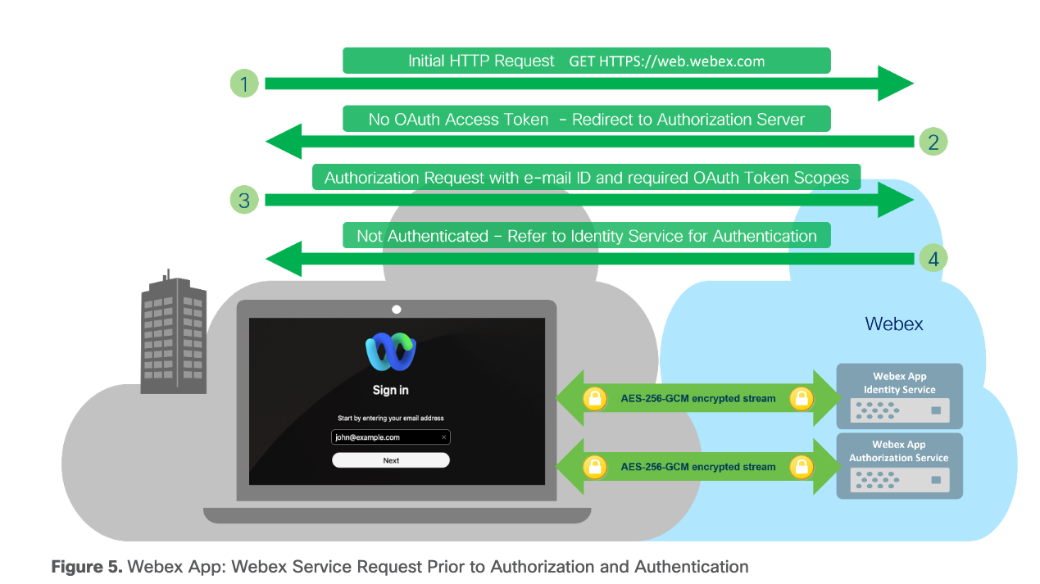

・IPPhone が webex に登録される際のフロー
1、CHにデバイスを追加を追加しアクティベーションコードを取得する。
2、IPPhoneに16桁のアクティベーションコードを入力する。
3、IPPhoneが自動的にactivate.cisco.com でDNA解決し、cisco.sipflash.com から設定xmlファイルを取得する。
4、IPPhoneが再起動し、SIP 登録が自動的に実行され、登録が完了する。
 | IPPhone → sip.webex.com:5061 (TLS)
 | REGISTER → 401 → REGISTER+Auth → 200 OK
https://community.cisco.com/t5/webex-user-videos/cl-registration-of-mpp-phones-amp-webex-app-in-webex-calling/ba-p/5192931
https://www.cisco.com/c/ja_jp/support/docs/unified-communications/webex-calling/221021-troubleshoot-mpp-phone-in-wxc-for-provis.html

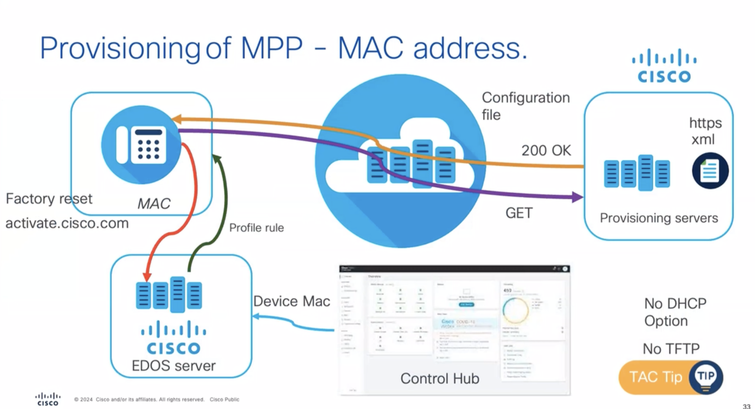
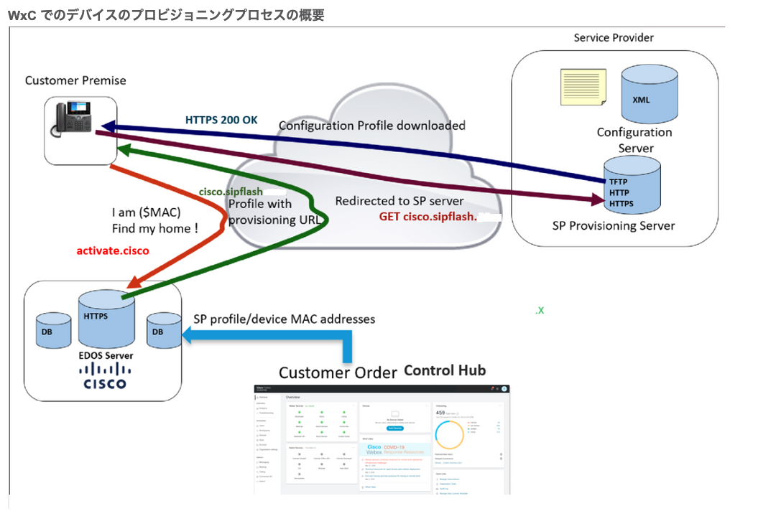

・VGW がwebex に登録される際
1. DNS SRVクエリ
- Local Gateway → DNS
- SRVドメインからAccess SBCの情報取得
2. DNS Aレコードクエリ
- 最高優先度を選択
- Access SBCのIPアドレス取得
3. TLS接続確立
- Local Gateway → Access SBC
- Root CA Bundleで証明書検証
- 永続的TLS接続確立
4. 1回目 SIP REGISTER送信
- 認証情報なしで送信
5. 401 Unauthorized受信
- Access SBCが認証要求
6. 2回目 SIP REGISTER送信
- ダイジェスト認証情報を含めて送信
7. 認証・承認
- Webex Calling側でダイジェスト認証情報を検証
8. 200 OK - 登録完了
https://www.cisco.com/c/dam/en/us/td/docs/solutions/CVD/Collaboration/hybrid/AltDesigns/PA-WbxCall.pdf
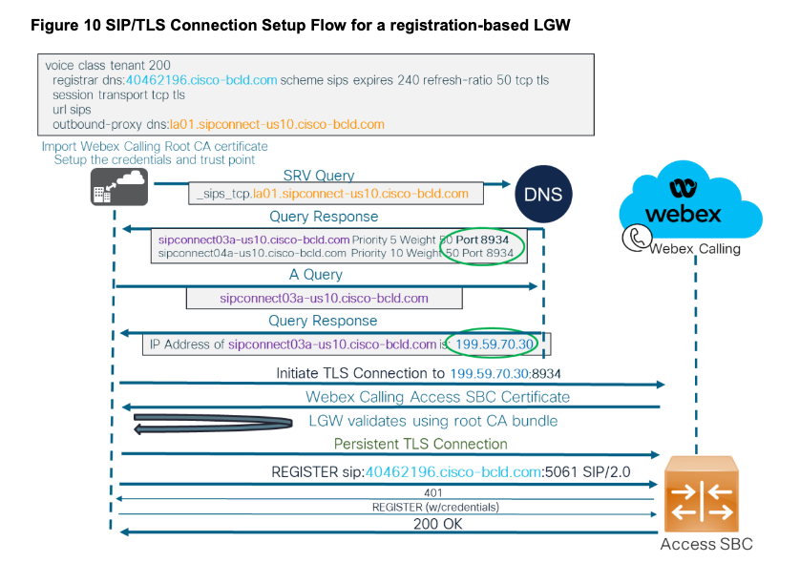

・PCから webexCC へのサインインする際
1. ブラウザでAgent Desktop URLにアクセス
例： https://desktop.wxcc-{region}.cisco.com/
2. OAuth 2.0認可エンドポイントへリダイレクト
3. ユーザー認証
- SAML 2.0 IdPへリダイレクト
- IdPで認証（AD/LDAP等）
- SAML Assertionを返却
4. Authorization Code取得
5. Access Token交換
6. Token受信
- Access Token (12時間有効)
- Refresh Token (90日間有効)
7. Agent Login API呼び出し
8. WebSocket接続確立
9. Agent Desktop起動完了
URL：developer.webex.com/webex-contact-center/docs/authentication-cc#step-3-using-the-access-token

#33
2026/5/25 - honglsun
NFVIS 26.1.1はCUCM 15 SU4に対応しておりません。
CUCM 15 SU4の公式サポート要件には「NFVIS-for-UC 4.18.2a」のみをサポートの記載あり。
• Only the listed major/minor releases are supported, with a minimum required maintenance or patch release.
• Unlisted major/minor release trains are not supported.
https://www.cisco.com/c/en/us/td/docs/voice_ip_comm/cucm/install/15/cucm_b_install-guide-cucm-imp-15/cucm_m_planning-the-installation.html
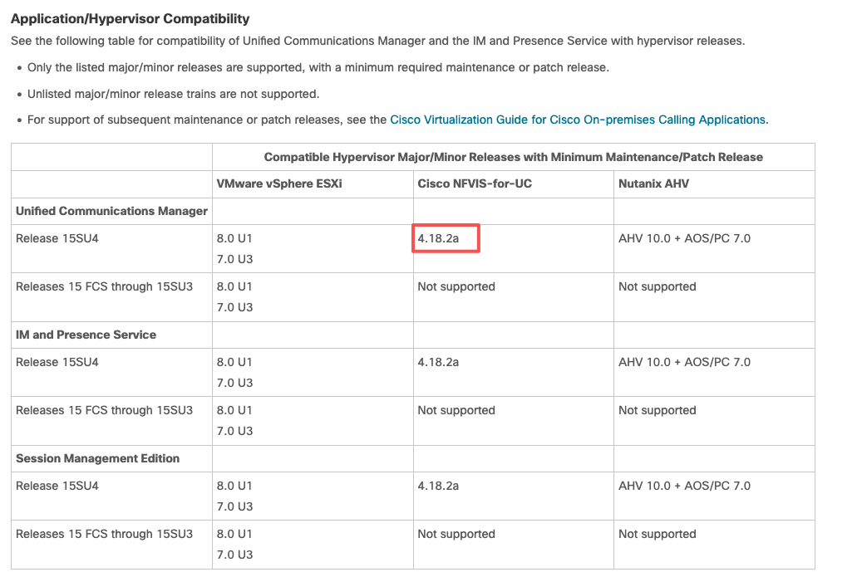

また、NFVIS 26.1.1のスコープが明示的に「Enterprise VNF（ルーティング、セキュリティ等）」に限定されています。
UCアプリケーションがスコープのNFVIS-for-UCとは別系列の製品です。
The last supported software release for 'Cisco NFVIS Support on Cisco UCS C-Series' will be NFVIS 26.1.1 and IOS-XE 26.1.1 (Enterprise VNF based workloads like Routing, Security, etc).
Separate commercial offer A-NFVIS-COLLAB continues for NFVIS-for-UC, but does not support VNF's or Enterprise NFV hardware platforms
https://www.cisco.com/c/en/us/products/collateral/routers/enterprise-nfv-infrastructure-software/l-lic-nfvis-eol.html

#4
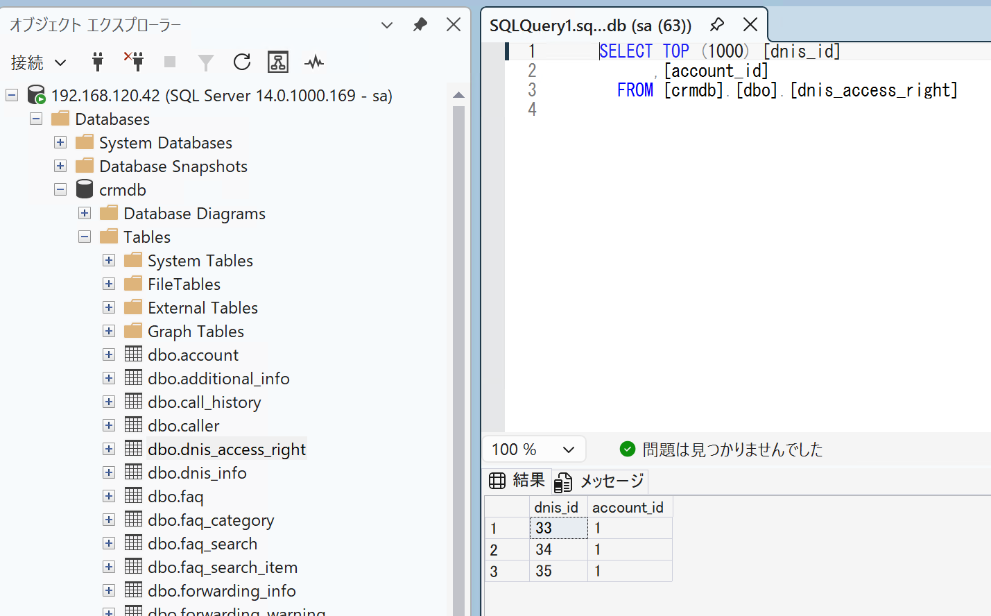
「dbo.dnis_access_right」テーブルで「dnis_id」と「account_id」の関連付けがされていなかったため以下の様に手動で関連付けを実施。復旧。

#24
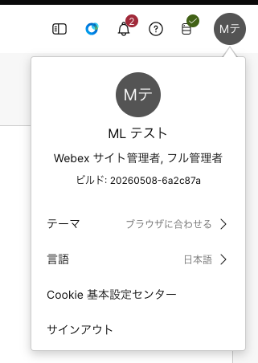
<<検証結果>>
・CHにで管理者を登録時にMLをメールアドレスに使用することは可能です。
※CCOドキュメンでは全て個人アドレスを前提とした使用方法となっていますので、MLは推奨されるユースケースではないと思われます。

・アクティベートのメールはMLの全員に届きます。
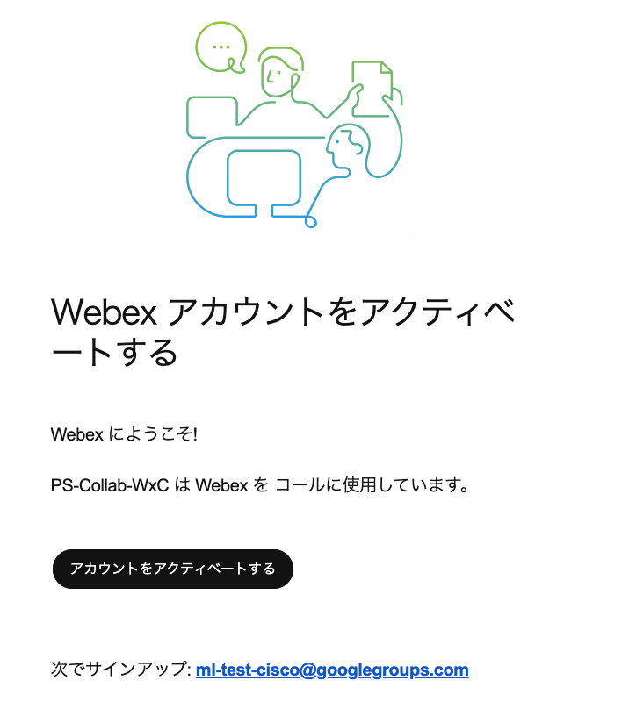

・最初の人がログインパスワードを設定し、アクティベートを完了させると''パスワード更新''のメールが全員に送信されます。
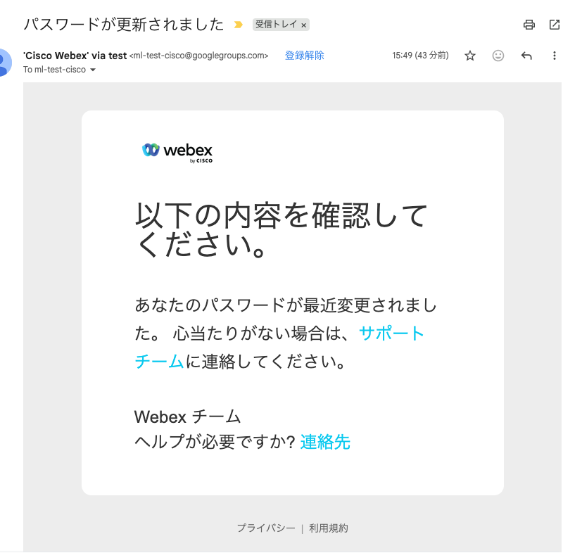

・アクティベーションが完了した後に、最初に送られて来たアクティベートリンクは失効します。
→よって、他の人が再度アクティベートすることはできません。

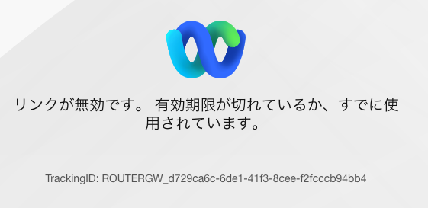

・アクティベート完了後、MLのアドレスでCHに登録できます。

